3.3A
 | 2001 | 2002 | 2003 | 2004 | 2005 | 2006 | 2007 | 2008 | 2009 | 2010 | 2011 | 2012 | 2013 | 2014 | 2015 | 2016 | 2017 | 2018 | 2019 | 2020
I alt | 75.6 | 75.2 | 73.9 | 73.6 | 73.2 | 74.2 | 75.6 | 76.3 | 74.9 | 73.8 | 74 | 74.2 | 73.9 | 73.8 | 73.6 | 73.1 | 73 | 73.8 | 74.3 | 73.6
Menn | 79.2 | 78.5 | 76.9 | 76.5 | 76.3 | 77.3 | 78.5 | 79.1 | 77 | 75.7 | 76.1 | 76.3 | 75.9 | 75.9 | 75.6 | 74.8 | 74.8 | 76 | 76.5 | 75.7
Kvinner | 71.9 | 71.9 | 70.9 | 70.6 | 69.9 | 71 | 72.6 | 73.5 | 72.7 | 71.8 | 71.8 | 72 | 71.7 | 71.6 | 71.4 | 71.3 | 71.2 | 71.6 | 71.9 | 71.4
Gjennomsnitt i alt | 74.2 | 74.2 | 74.2 | 74.2 | 74.2 | 74.2 | 74.2 | 74.2 | 74.2 | 74.2 | 74.2 | 74.2 | 74.2 | 74.2 | 74.2 | 74.2 | 74.2 | 74.2 | 74.2 | 74.2

 | 0 | 0 | 0
 | 0 | 0 | 0
 | 0 | 0 | 0
 | 0 | 0 | 0
 | 0 | 0 | 0
 | 0 | 0 | 0
 | 0 | 0 | 0
 | 0 | 0 | 0
 | 0 | 0 | 0
 | 0 | 0 | 0
 | 0 | 0 | 0
 | 0 | 0 | 0
 | 0 | 0 | 0
 | 0 | 0 | 0
 | 0 | 0 | 0
 | 0 | 0 | 0
 | 0 | 0 | 0
 | 0 | 0 | 0
 | 0 | 0 | 0
 | 0 | 0 | 0
 | 0 | 0 | 0
 | 0 | 0 | 0
 | 0 | 0 | 0
 | 0 | 0 | 0
 | 0 | 0 | 0
 | 0 | 0 | 0
 | 0 | 0 | 0
 | 0 | 0 | 0
 | 0 | 0 | 0
 | 0 | 0 | 0
 | 0 | 0 | 0
 | 0 | 0 | 0
 | 0 | 0 | 0
 | 0 | 0 | 0
 | 0 | 0 | 0
 | 0 | 0 | 0
 | 0 | 0 | 0
 | 0 | 0 | 0
 | 0 | 0 | 0
 | 0 | 0 | 0
 | 0 | 0 | 0
 | 0 | 0 | 0
 | 0 | 0 | 0
 | 0 | 0 | 0
 | 0 | 0 | 0
 | 0 | 0 | 0
 | 0 | 0 | 0
 | 0 | 0 | 0
 | 0 | 0 | 0

 |  |  |  |  |  |  |  |  |  |  |  |  |  |  |  | Aldersgruppe | Kjønn | Antall sysselsatte | Andel sysselsatte
 |  |  |  |  |  |  |  |  |  |  |  |  |  |  | 2019 | 15-66 | I alt | 2671 | 74.3
 |  |  |  |  |  |  |  |  |  |  |  |  |  |  |  | 15-66 | Kvinner | 1263 | 71.9
 |  |  |  |  |  |  |  |  |  |  |  |  |  |  |  | 15-66 | Menn | 1408 | 76.5

 |  |  |  |  |  |  |  |  |  |  |  |  |  |  |  | 15-24 | I alt | 334 | 50.6
 |  |  |  |  |  |  |  |  |  |  |  |  |  |  | 50.6 | 15-24 | Kvinner | 163 | 50.9
 |  |  |  |  |  |  |  |  |  |  |  |  |  |  | 50.9 | 15-24 | Menn | 171 | 50.4
 |  |  |  |  |  |  |  |  |  |  |  |  |  |  | 50.4
 |  |  |  |  |  |  |  |  |  |  |  |  |  |  |  | 25-29 | I alt | 299 | 80.7
 |  |  |  |  |  |  |  |  |  |  |  |  |  |  |  | 25-29 | Kvinner | 146 | 80.7
 |  |  |  |  |  |  |  |  |  |  |  |  |  |  |  | 25-29 | Menn | 153 | 80.7

 |  |  |  |  |  |  |  |  |  |  |  |  |  |  |  | 30-54 | I alt | 1530 | 84.1
 |  |  |  |  |  |  |  |  |  |  |  |  |  |  |  | 30-54 | Kvinner | 719 | 81.2
 |  |  |  |  |  |  |  |  |  |  |  |  |  |  |  | 30-54 | Menn | 811 | 86.9

 |  |  |  |  |  |  |  |  |  |  |  |  |  |  |  | 55-61 | I alt | 357 | 78.7
 |  |  |  |  |  |  |  |  |  |  |  |  |  |  |  | 55-61 | Kvinner | 169 | 75.7
 |  |  |  |  |  |  |  |  |  |  |  |  |  |  |  | 55-61 | Menn | 188 | 81.7

 |  |  |  |  |  |  |  |  |  |  |  |  |  |  |  | 62-66 | I alt | 151 | 51.2
 |  |  |  |  |  |  |  |  |  |  |  |  |  |  | 83.4 | 62-66 | Kvinner | 66 | 45.1
 |  |  |  |  |  |  |  |  |  |  |  |  |  |  | 81.1 | 62-66 | Menn | 85 | 57.1
 |  |  |  |  |  |  |  |  |  |  |  |  |  |  | 85.6
 |  |  |  |  |  |  |  |  |  |  |  |  |  |  | 83.6 | 25-39 | I alt | 912 | 83.4
 |  |  |  |  |  |  |  |  |  |  |  |  |  |  | 81.1 | 25-39 | Kvinner | 433 | 81.1
 |  |  |  |  |  |  |  |  |  |  |  |  |  |  | 85.9 | 25-39 | Menn | 480 | 85.6
 |  |  |  |  |  |  |  |  |  |  |  |  |  |  | 83.7
 |  |  |  |  |  |  |  |  |  |  |  |  |  |  | 81.1 | 25-54 | I alt | 1829 | 83.6
 |  |  |  |  |  |  |  |  |  |  |  |  |  |  | 86.2 | 25-54 | Kvinner | 865 | 81.1
 |  |  |  |  |  |  |  |  |  |  |  |  |  |  |  | 25-54 | Menn | 964 | 85.9

 |  |  |  |  |  |  |  |  |  |  |  |  |  |  |  | 40-54 | I alt | 917 | 83.7
 |  |  |  |  |  |  |  |  |  |  |  |  |  |  |  | 40-54 | Kvinner | 433 | 81.1
 |  |  |  |  |  |  |  |  |  |  |  |  |  |  |  | 40-54 | Menn | 485 | 86.2

6.1
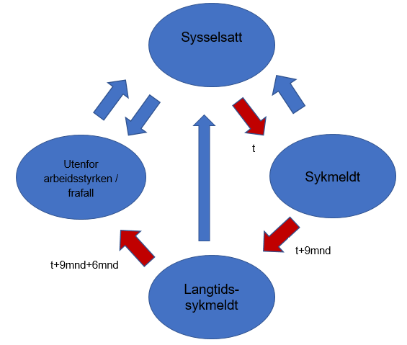

6.2
